Лист1
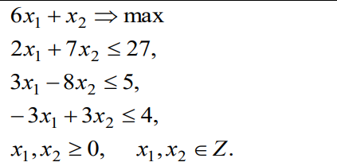

6x1+x2→max
2x1+7x2+x3=27
3x1-8x2+x4=5
-3x1+3x2+x5=4
x1, x2,x3,x4,x5≥0

 |  |  | -6 | -1 | 0 | 0 | 0
Базис | С | План | p1 | p2 | p3 | p4 | p5
p3 | 0 | 27 | 2 | 7 | 1 | 0 | 0 | 13.5
p4 | 0 | 5 | 3 | -8 | 0 | 1 | 0 | 1.6666666667
p5 | 0 | 4 | -3 | 3 | 0 | 0 | 1 | -1.3333333333
 |  |  | 6 | 1 | 0 | 0 | 0

 |  |  | -6 | -1 | 0 | 0 | 0
Базис | С | План | p1 | p2 | p3 | p4 | p5
p3 | 0 | 23.666666667 | 0 | 12.333333333 | 1 | -0.66666666667 | 0 | 1.9189189189
p1 | 0 | 1.6666666667 | 1 | -2.6666666667 | 0 | 0.33333333333 | 0 | -0.625
p5 | 0 | 9 | 0 | -5 | 0 | 1 | 1 | -1.8
 |  | -10 | 0 | 17 | 0 | -2 | 0

 |  |  | -6 | -1 | 0 | 0 | 0
Базис | С | План | p1 | p2 | p3 | p4 | p5
p2 | 0 | 1.9189189189 | 0 | 1 | 0.081081081081 | -0.054054054054 | 0 | Производящая строка
p1 | 0 | 6.7837837838 | 1 | 0 | 0.21621621622 | 0.18918918919 | 0
p5 | 0 | 18.594594595 | 0 | 0 | 0.40540540541 | 0.72972972973 | 1
 |  | -42.621621622 | 0 | 0 | -1.3783783784 | -1.0810810811 | 0

Отсечение:
3/37x3+35/37x4≥34/37

6x1+x2→max
2x1+7x2+x3=27
3x1-8x2+x4=5
-3x1+3x2+x5=4
3x3+35x4-x6=34
x1, x2,x3,x4,x5≥0

x1 | x2 | x3 | x4 | x5 | x6
2 | 7 | 1 | 0 | 0 | 0 | 27 |  | преобразование Жордана
3 | -8 | 0 | 1 | 0 | 0 | 5
-3 | 3 | 0 | 0 | 1 | 0 | 4
0 | 0 | 3 | 35 | 0 | -1 | 34

x1 | x2 | x3 | x4 | x5 | x6
2 | 7 | 1 | 0 | 0 | 0 | 27
3 | -8 | 0 | 1 | 0 | 0 | 5
-3 | 3 | 0 | 0 | 1 | 0 | 4
-6 | -21 | 0 | 35 | 0 | -1 | -47

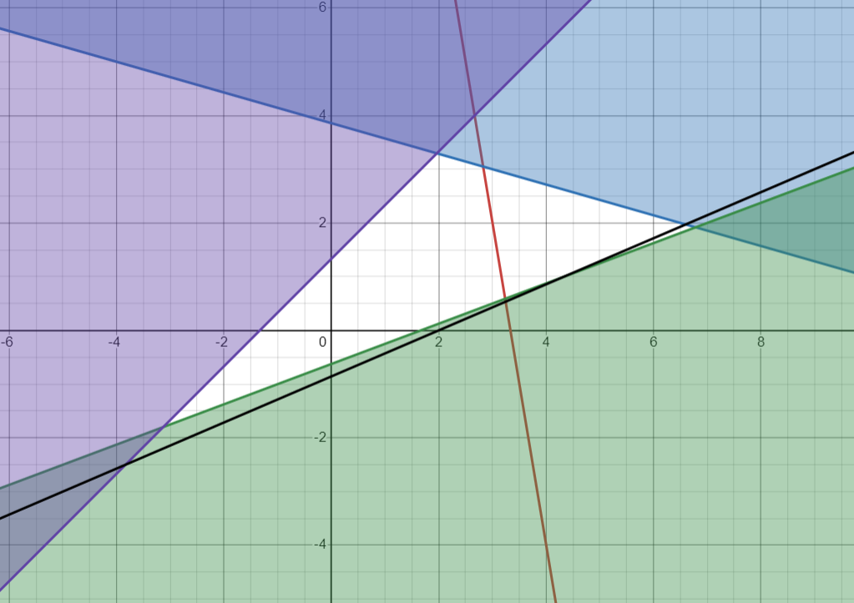
x1 | x2 | x3 | x4 | x5 | x6
2 | 7 | 1 | 0 | 0 | 0 | 27
3 | -8 | 0 | 1 | 0 | 0 | 5
-3 | 3 | 0 | 0 | 1 | 0 | 4
-111 | 259 | 0 | 0 | 0 | -1 | -222

x1 | x2 | x3 | x4 | x5 | x6
2 | 7 | 1 | 0 | 0 | 0 | 27
3 | -8 | 0 | 1 | 0 | 0 | 5
-3 | 3 | 0 | 0 | 1 | 0 | 4
111 | -259 | 0 | 0 | 0 | 1 | 222

6x1+x2→max |  |  | 6x1+x2→max
2x1+7x2≤27 |  |  | 2x1+7x2+x3=27
3x1-8x2≤5 |  |  | 3x1-8x2+x4 =5
-3x1+3x2≤4 |  |  | -3x1+3x2+x5=4
111x1-259x2≤222 |  |  | 111x1-259x2+x6=222
x1, x2,x3,x4,x5≥0 |  |  | x1, x2,x3,x4,x5≥0

 |  |  | -6 | -1 | 0 | 0 | 0 | 0
Базис | С | План | p1 | p2 | p3 | p4 | p5 | p6
p3 | 0 | 27 | 2 | 7 | 1 | 0 | 0 | 0 | 13.5
p4 | 0 | 5 | 3 | -8 | 0 | 1 | 0 | 0 | 1.6666666667
p5 | 0 | 4 | -3 | 3 | 0 | 0 | 1 | 0 | -1.3333333333
p6 | 0 | 222 | 111 | -259 | 0 | 0 | 0 | 1 | 2
 |  |  | 6 | 1 | 0 | 0 | 0 | 0

 |  |  | -6 | -1 | 0 | 0 | 0 | 0
Базис | С | План | p1 | p2 | p3 | p4 | p5 | p6
p3 | 0 | 23.666666667 | 0 | 12.333333333 | 1 | -0.66666666667 | 0 | 0 | 1.9189189189
p1 | 0 | 1.6666666667 | 1 | -2.6666666667 | 0 | 0.33333333333 | 0 | 0 | -0.625
p5 | 0 | 9 | 0 | -5 | 0 | 1 | 1 | 0 | -1.8
p6 | 0 | 37 | 0 | 37 | 0 | -37 | 0 | 1 | 1
 |  | -10 | 0 | 17 | 0 | -2 | 0 | 0

 |  |  | -6 | -1 | 0 | 0 | 0 | 0
Базис | С | План | p1 | p2 | p3 | p4 | p5 | p6
p3 | 0 | 11.333333333 | 0 | 0 | 1 | 11.666666667 | 0 | -0.33333333333 | 0.97142857143
p1 | 0 | 4.3333333333 | 1 | 0 | 0 | -2.3333333333 | 0 | 0.072072072072 | -1.8571428571
p5 | 0 | 14 | 0 | 0 | 0 | -4 | 1 | 0.13513513514 | -3.5
p2 | 0 | 1 | 0 | 1 | 0 | -1 | 0 | 0.027027027027 | -1
 |  | -27 | 0 | 0 | 0 | 15 | 0 | -0.45945945946

 |  |  | -6 | -1 | 0 | 0 | 0 | 0
Базис | С | План | p1 | p2 | p3 | p4 | p5 | p6
p4 | 0 | 0.97142857143 | 0 | 0 | 0.085714285714 | 1 | 0 | -0.028571428571 | Производящая строка
p1 | 0 | 6.6 | 1 | 0 | 0.2 | 0 | 0 | 0.0054054054054
p5 | 0 | 17.885714286 | 0 | 0 | 0.34285714286 | 0 | 1 | 0.020849420849
p2 | 0 | 1.9714285714 | 0 | 1 | 0.085714285714 | 0 | 0 | -0.0015444015444
 |  | -41.571428571 | 0 | 0 | -1.2857142857 | 0 | 0 | -0.030888030888

Отсечение
3/35x3+35/35x4+34/35x6≥34/35

6x1+x2→max
2x1+7x2+x3=27
3x1-8x2+x4 =5
-3x1+3x2+x5=4
111x1-259x2+x6=222
3x3+35x4+34x6-x7=34
x1, x2,x3,x4,x5,x6≥0

x1 | x2 | x3 | x4 | x5 | x6 | x7
2 | 7 | 1 | 0 | 0 | 0 | 0 | 27
3 | -8 | 0 | 1 | 0 | 0 | 0 | 5
-3 | 3 | 0 | 0 | 1 | 0 | 0 | 4
111 | -259 | 0 | 0 | 0 | 1 | 0 | 222
0 | 0 | 3 | 35 | 0 | 0 | -1 | 34

x1 | x2 | x3 | x4 | x5 | x6 | x7
2 | 7 | 1 | 0 | 0 | 0 | 0 | 27
3 | -8 | 0 | 1 | 0 | 0 | 0 | 5
-3 | 3 | 0 | 0 | 1 | 0 | 0 | 4
111 | -259 | 0 | 0 | 0 | 1 | 0 | 222
-6 | -21 | 0 | 35 | 0 | 0 | -1 | -47

x1 | x2 | x3 | x4 | x5 | x6 | x7
2 | 7 | 1 | 0 | 0 | 0 | 0 | 27
3 | -8 | 0 | 1 | 0 | 0 | 0 | 5
-3 | 3 | 0 | 0 | 1 | 0 | 0 | 4
111 | -259 | 0 | 0 | 0 | 1 | 0 | 222
-111 | 259 | 0 | 0 | 0 | 0 | -1 | -222

x1 | x2 | x3 | x4 | x5 | x6 | x7
2 | 7 | 1 | 0 | 0 | 0 | 0 | 27
3 | -8 | 0 | 1 | 0 | 0 | 0 | 5
-3 | 3 | 0 | 0 | 1 | 0 | 0 | 4
111 | -259 | 0 | 0 | 0 | 1 | 0 | 222
-111 | 259 | 0 | 0 | 0 | 0 | -1 | -222

x1 | x2 | x3 | x4 | x5 | x6 | x7
2 | 7 | 1 | 0 | 0 | 0 | 0 | 27
3 | -8 | 0 | 1 | 0 | 0 | 0 | 5
-3 | 3 | 0 | 0 | 1 | 0 | 0 | 4
111 | -259 | 0 | 0 | 0 | 1 | 0 | 222
-3886 | -9065 | 0 | 0 | 0 | 0 | 1 | 7770

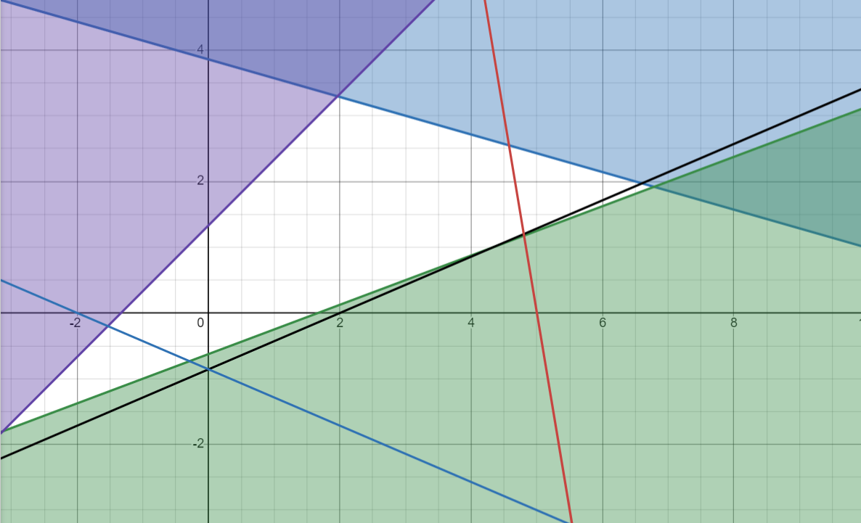
6x1+x2→max
2x1+7x2≤27
3x1-8x2≤5
-3x1+3x2≤4
111x1-259x2≤222
-3886x1-9065x2≤7770
x1, x2,x3,x4,x5,x6,x7≥0

